1-1
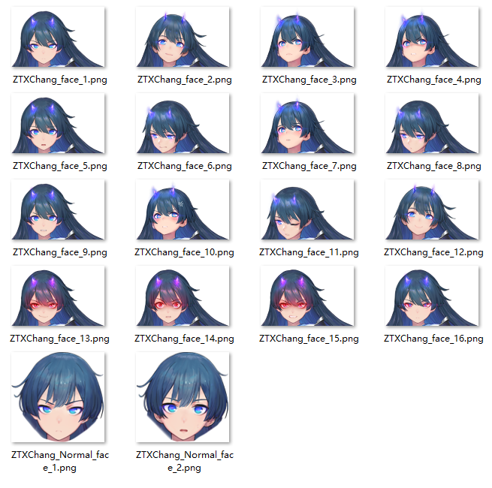
剧情简介 | 索尼娅视角：我缓缓走进那个裂缝中，我感觉快窒息了，将意志与肉体奉献给主，原来并不是一个容易忍受的过程。那光芒中似乎有些并不和谐的存在，我敢肯定那是主的意志，一抹幽暗的紫黑色光芒映入眼眶——那是一枚镜片，欣喜若狂的求道者扑向那枚镜片，耳边传来了一声似乎不存在与这个世界的低语：“凝望——深渊。”。 阿茴视角：最强调查员！集结！人气主持阿茴的新节目，探险vlog，敬请期待！ 近期最火爆的旅游景点莫过于波纳佩海岛，随着疑似传说中拉莱耶古城遗迹的发现，这座海岛的旅游业可谓相当火爆。 阿茴准备以海岛探险为噱头，制作新节目。不知为什么，原本晴空万里的天气，突然就出现了积雨云，不亚于台风的恶劣天气打乱了我的拍摄计划。 在我沿着延岛海岸线回营地的时候，竟然发现了一个长着翅膀的妹子倒在海边。
 | 位置：1-1前

背景（实际制作中根据表现调整） | 表现（实际制作中根据表现调整） | 角色 | 选择 | 表情 | 内容（字数若超出限制请拆分，篇幅过长可合并短句）
 |  | 打字机 |  |  | 朝圣之人， | 5
 |  | 打字机 |  |  | 欲要洗涤世界。 | 7
 |  | 打字机 |  |  | 铩羽之人， | 5
 |  | 打字机 |  |  | 终将陷入永夜。 | 7
 |  |  |  |  |  | 0
 |  | 打字机 |  |  | 醒来吧， | 4
 |  | 打字机 |  |  | 弥漫阴影， | 5
 |  | 打字机 |  |  | 天上依旧繁星， | 7
 |  | 打字机 |  |  | 地上几无生灵。 | 7

 |  |  |  |  | 航海日志——朝圣 | 8
 |  |  |  |  | 8°55′N 161°15′E | 17
 |  | 索尼娅 |  |  | 跟着记载所指的方向航行，从甲板上放眼望去已看不见任何陆地。 | 29
 |  | 索尼娅 |  |  | 离我们出发的波纳佩岛，已有十海里，不，或许有二十海里。 | 27
 |  | 索尼娅 |  |  | 但是谁在乎呢，我不可自拔的陷入若狂的欣喜之中。 | 23
 |  | 索尼娅 |  |  | 即使到现在，回想起几天前的夜晚，所有人都亲眼看到的，那些在风雨中出现，巨大的不可言喻的白色石柱。 | 48
 |  | 索尼娅 |  |  | 我忍不住兴奋地颤抖，那是主存在的证据，更是我此次朝圣的目标。 | 30
 |  | 索尼娅 |  |  | 可是等撑过暴风，我们却再也找不到那些石柱，就仿佛它们从来没出现过一样。 | 35
 |  | 索尼娅 |  |  | 现在，船舱外面风雨大作，比我这辈子见过的暴风加起来更甚，那些胆怯的水手在奔走嚎喊。 | 41
 |  | 索尼娅 |  |  | 只有我，主的虔诚追随者，我生命中每时每刻，无不期待着这一天的到来…… | 34
 | 特效转场
 | 新闻 | 新闻 |  |  | 日前，从波纳佩岛出航的三艘航船现已失联超过48小时，目前搜救未果，已确认忏涤教会负责人的确身在失联航船上，与之同行的还有数十名教众，忏涤教会发言人至今没有表态。 | 80
 | 新闻 | 新闻 |  |  | 此次意外失联事件是否与先前海底古城现世的传言有关，仍不得而知，曾有专家表示所谓海底古城没有任何历史依据纯属虚构，本台会持续跟进相关报道。 | 68
 | 黑屏 | 打字机 |  |  | Ph'nglui mglw'nafh Cthulhu R'lyeh wgah'nagl fhtagn! | 51
 | 特效转场 |  |  |  | （一个vlog简单的片头） | 13
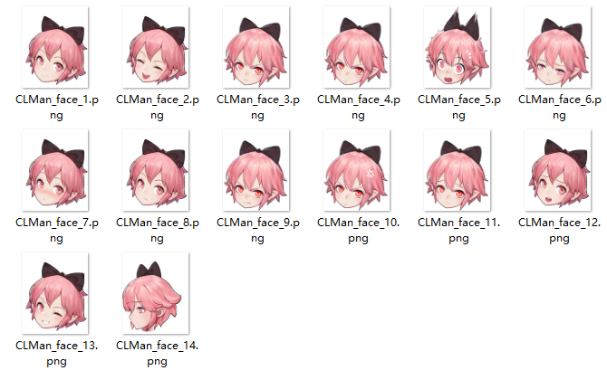
 |  |  |  |  | 最强调查员！出发！ | 9
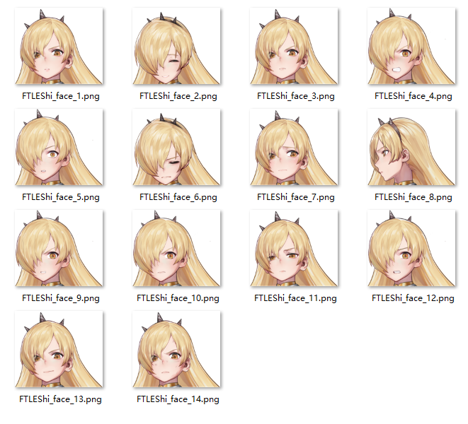
 |  | 阿茴 |  |  | 各位准时守候在屏幕前的小可爱们！ | 16
 |  | 阿茴 |  |  | 大！家！好！ | 6
 |  | 阿茴 |  |  | 就算隔着屏幕我也能感受到你们的热情！ | 18
 |  | 阿茴 |  |  | 虽然这并不是直播……不用在意！！！ | 17
 |  | 阿茴 |  |  | 总之这里是全新的探险节目——最强调查员！ | 20
 | 语速较快 | 阿茴 |  |  | 由于大家都太忙了，所以本次节目由我——阿茴，一个人全程录制。 | 30
 | 语速较快 | 阿茴 |  |  | 绝对不是被嫌弃了，才没有邀请到嘉宾的哦！ | 20
 | 语速较快 | 阿茴 |  |  | 绝！对！不！是！被！嫌！弃！ | 14
 | 语速较快 | 阿茴 |  |  | 回到我们的主题，前不久关于“海底古城重新现世波纳佩岛”的新闻，相信大家都有所耳闻。 | 41
 | 语速较快 | 阿茴 |  |  | 本次的新节目，就是带领大家一起探究，所谓的海底古城到底是不是真的。 | 33
 |  | 阿茴 |  |  | 啊等一下，有电话。 | 9
 | 电话特效
 | 打电话 | 阿茴 |  |  | 喂喂喂，这里是世界第一主持人！ | 15
 | 打电话 | 电话那头 |  |  | 谁？世界第一什么？我要找的是实习生阿茴！ | 20
 | 打电话 | 阿茴 |  |  | 啊主编，不不不，可能是您听错了，我确实是阿茴。 | 23
 | 打电话 | 电话那头 |  |  | 你在搞些什么东西啊，本来这次的什么海岛探险栏目就没有热度…… | 30
 | 打电话 | 阿茴 |  |  | 明白明白，主编您放心啦，我绝对做出一场超有话题度的直播！ | 28
 | 打电话 | 电话那头 |  |  | 总之你自己看着办，要是搞砸了，干脆就别回来了！ | 23
 | 打电话 | 电话那头 |  |  | 滴、滴、滴、滴…… | 9
 |  | 阿茴 |  |  | 主编我……唔……还不是没有人愿意出这么偏僻的差，才派我来的，唉…… | 33
 |  | 阿茴 |  |  | 打起精神来！没有时间想这些有的没的了，神秘又艰巨的探险就在眼前！ | 32
 |  | 阿茴 |  |  | 不过，不得不说这里的天气真是——有！够！糟！ | 22
 |  | 阿茴 |  |  | 难道是台风快来了…… | 10
 |  | 阿茴 |  |  | 由于天气的原因，岸边暂时没有渔船，也还没有发现有价值的采访对象。 | 32
 |  | 阿茴 |  |  | 哎？那不就有一位采访对象？ | 13
 |  | 阿茴 |  |  | 这种恶劣的天气竟然躺在岸边睡觉，真的是…… | 21
 |  | 阿茴 |  |  | 咦？等等，躺在岸边？！ | 11
 |  | 阿茴 |  |  | 救命啊！有人晕倒啦！！！ | 12
 |  |  |  |  |  | 1118




 | bg_story_EXscene_0_2.jpg |  |  |  | 初始方向
 | Mus_Story_Common_2 |  | 主场景
 | Mus_Story_Home |  | 烘焙场景
 | Mus_Story_Intro_Chapter |  | 序章

 |  |  |  | 2021-01-01 | 拍摄，初见
 |  |  |  | 2021-01-02 | 醒来
 |  |  |  | 2021-01-03 | 航行，遇险
 |  |  |  | 2021-01-04 | 不抛弃，打开拉莱耶
 |  |  |  | 2021-01-05 | 做噩梦，醒来在城里
 |  |  |  | 2021-01-06 | 找到提灯，向深处行进
 |  |  |  | 2021-01-07 | 见到祭坛，战斗
 |  |  |  | 2021-01-08 | 离别

